工作表1
SC25-1187505校舍興建與修葺及設備購置 - 人工智慧及科普教育設備（暑期）--報價單
子項目編號 | M25-0005856323
子項目名稱 | 添置小六人工智能(資訊科技)教學設備

報價內容
序 號 | 內 容 | 要 求 | 位 置 | 數 量 | 單位 | 單 價(MOP) | 金 額(MOP)
1 | R25-0005856324 2 micro:bit V2.2 Go套裝 | 參考圖1及其要求 | B-G-11.1 | 35 | 套
2 | R25-0005856325 2 Makeblock mBot 2 | 參考圖2及其要求 | B-G-11.1 | 18 | 套
3 | R25-0005856326 2 外置攝像頭 | 參考圖3及其要求 | B-G-11.1 | 8 | 台
總價

要求說明
序 號 | 圖 片 | 要 求
圖1 | 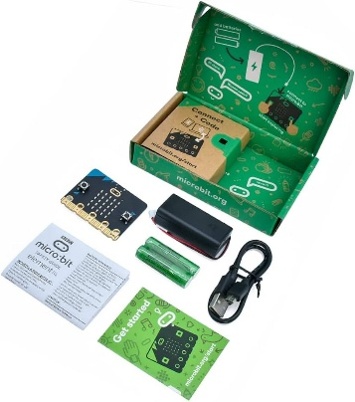 | 包括 BBC Microbit V2.2 具有新揚聲器傳感器,內建 25 個 LED,2 個按鈕,運動傳感器,蜂鳴器,光傳感器,溫度傳感器,指南針,無線電和藍牙無線功能。 盒子包含:1 個 micro:bit v2.2、1 條 USB 線、1 個電池座、2 顆四號電池、使用手冊
圖2 | 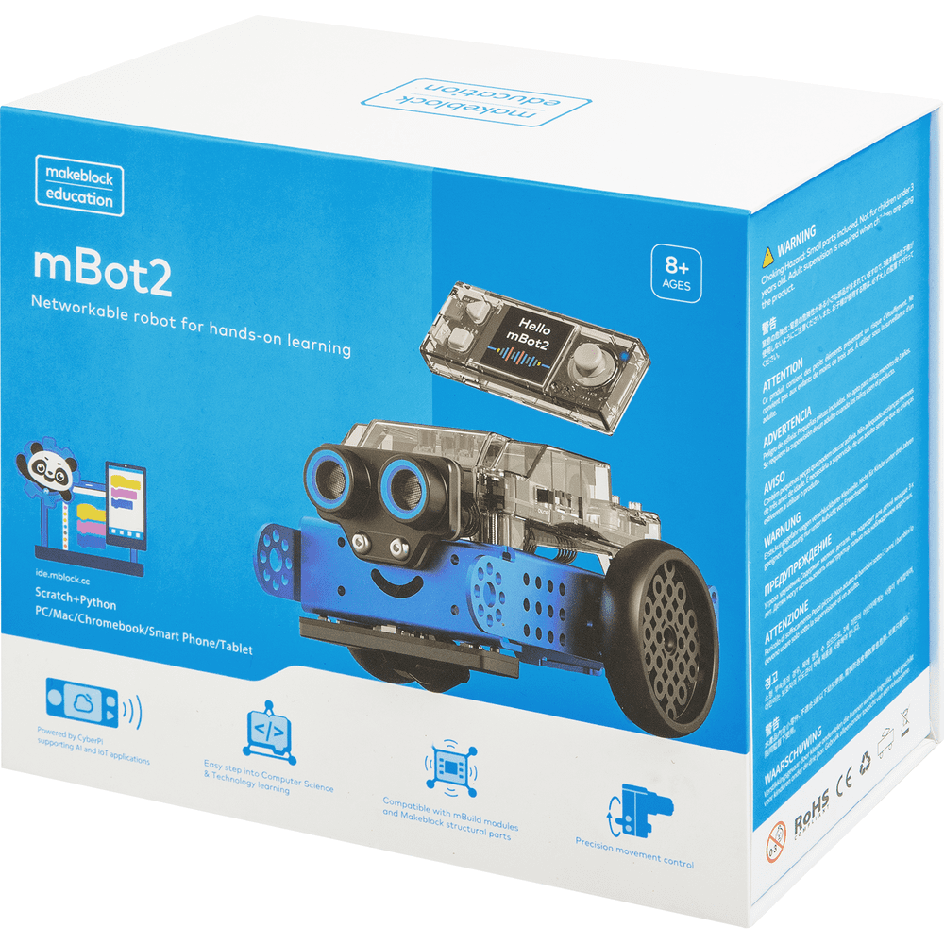 | 需為澳門代理並提供保養維修之服務
圖3 | 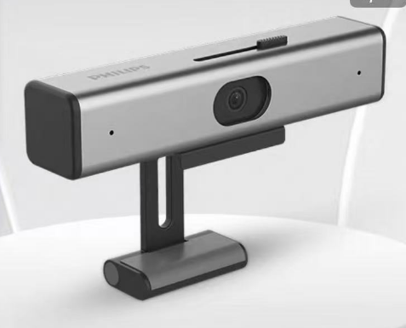 | 內置收音咪 400w像素 2K畫質 免驅動安裝

